Horaire
Tests | Résultats attendus | Résultat obtenu | Commentaires
Supprimer une plage horaire. | La plage horaire de l'horaire associé est supprimée.
Ajouter une seule plage horaire qui est déjà prise. | Message d'erreur, retour à modifier plage horaire.
Ajouter une récurrence de plage horaire mais une des plages horaires est déjà prises. | Message d'erreur, retour à modifier plage horaire.
Ajouter une date de fin est inférieur à la date de début. | Message d'erreur, retour à modifier plage horaire.
Ajouter une plage horaire de plus de 24 heures. | Message d'erreur, retour à modifier plage horaire.

Ajouter plage horaire déjà existante pour l'horaire en cours. | Impossible d'ajouter la plage horaire.
Ajouter plage horaire déjà existante pour l'horaire en cours. | Impossible d'ajouter la plage horaire.
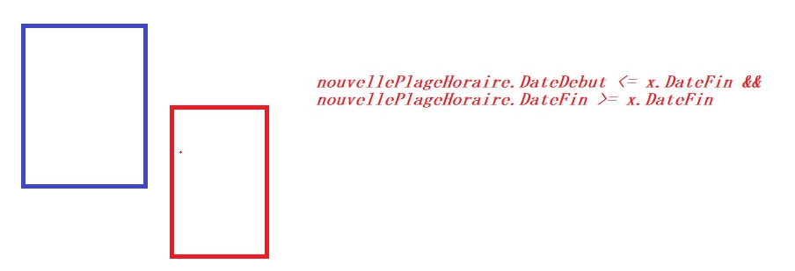 Ajouter plage horaire déjà existante pour l'horaire en cours. | Impossible d'ajouter la plage horaire.
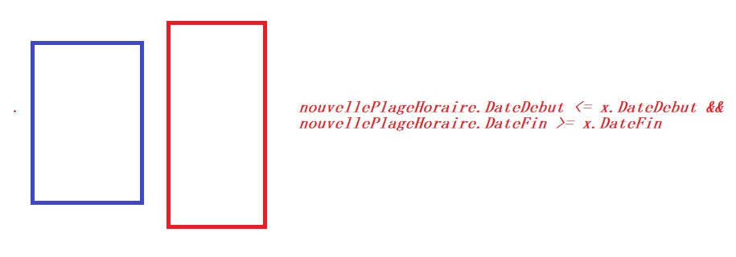 Ajouter plage horaire déjà existante pour l'horaire en cours. | Impossible d'ajouter la plage horaire.

